Накладная-№3
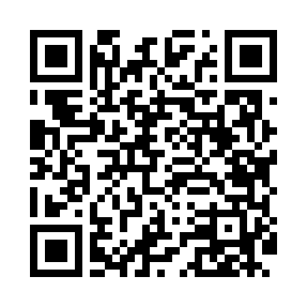
Номер товарно-транспортной накладной: |  |  | Торговый представитель: Amriyev Muhammad
Поставщик: Toshkent falcon fly 2 |  |  | Телефон торгового представителя: +998972880505
Дата отгрузки: 05.12.2025 |  |  | Контрагент: """" Klient
Дата консигнации: |  |  | Адрес:
Доставщик: |  |  | Телефон:
Телефон доставщика:
Время заказа: 05.12.2025 09:11:26
№ | Штрих-код | Название товаров (работ,услуг) | Количество | Количество в кейсе | Цена | Сумма
 |  |  | 154 |  |  | 432
1 | 6900000140673 | Складная пластиковая корзина для белья в боль шой каропке 40 шт DB-140-67 | 40 | 1 коробка | 2.70 | 108
2 | 6915120140625 | Складная пластиковая корзина для белья DB-140 -62 | 50 | 1 коробка | 2 | 100
3 | None | Шторы (занавески) для ванных комнат из пластм ассы 180*180 sm XP-3-2 | 10 | 10 шт. | 3.20 | 32
4 | None | Шторы (занавески) для ванных комнат из пластм ассы 180*180 sm XP-3-3 | 10 | 10 шт. | 3.20 | 32
5 | None | Шторы (занавески) для ванных комнат из пластм ассы 180*180 sm XP-3-4 | 10 | 10 шт. | 3.20 | 32
6 | 6996202407096 | Шторы (занавески) для ванных комнат из пластм ассы 180*180 sm XP-3-1 | 10 | 10 шт. | 3.20 | 32
7 | 6926548140357 | Кийимлар ҳамда ўйинчоқлар учун йиғиладиган ор ганайзер 57x41 см DB-140-35 | 12 | 12 шт. | 4.40 | 52.80
8 | 6926548140364 | Болажонлар ўйинчоқлари учун қопча 40x60 см DB -140-36 | 12 | 12 шт. | 3.60 | 43.20
Итого: 432$|->UZS: 5,400,000.00

